Hoja1
Bug # | Nivel | Estado | Descripción | Adjunto | Solución
1 | 1 | Abierto | Hitbox de plataforma sobre la caldera | 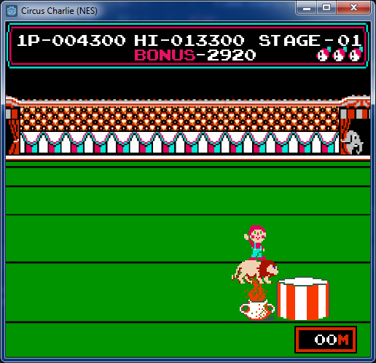 | Al menos debe tocar la plataforma con las patas delanteras
2 | 1 | Resuelto | Se puede cambiar dirección de salto cuando se salta derecho hacia arriba |  | Resuelto en branch bugs1
3 | 1 | Abierto | Hitbox del león no debería incluir patas traseras (solamente el cuerpo) |  | Reducir hitbox del león, dejar patas traseras fuera
4 | 1 | Resuelto | Error cuando el archivo score.save no existe |  | Resuelto en branch bugs1
5 | 1 | Abierto | Al empezar se ve el aro quieto del otro lado
6 | - | Resuelto | Se puede poner pausa en pantalla de Game Over |  | Resuelto en branch bugs1
7 | 1 | Abierto | Al perder saltando sobre la última caldera da error al volver a empezar (a veces)
8 | - | Abierto | Después de perder y volver a empezar el sonido del inicio se corta
9 | 1 | Abierto | La trayectoria de la moneda es lineal |  | Debería ser parabólica
10 | 1 | Abierto | Los puntajes de bonus se mueven independientes | 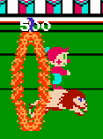 | Deberían seguir la posición horizontal del jugador (vertical fija)
11 | 1 | Abierto | Después de saltar una caldera y volver hacia atrás, la caldera desaparece |  | Debería quedar hasta que desaparezca por el lado izquierdo de la pantalla
12 | - | Resuelto | Relacionado a #6: al poner pausa y dejarlo, se traba el juego |  | Resuelto en branch bugs1

